looping ws
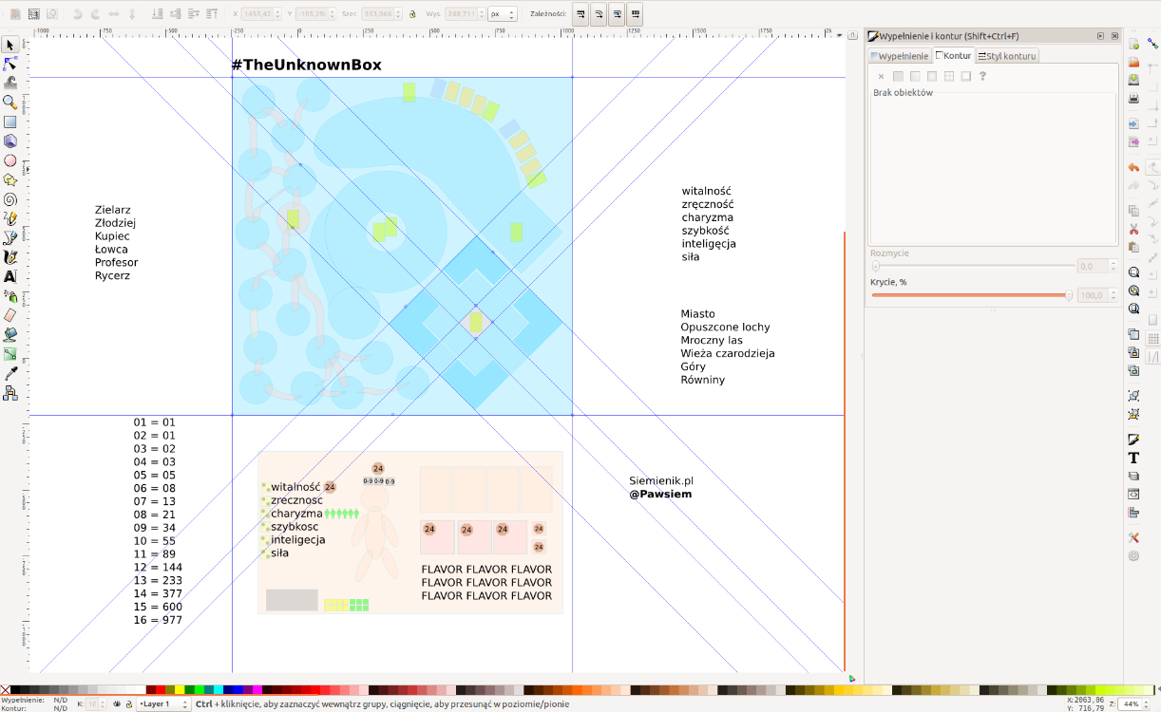
KEY | VALUE | #! FOR_EACH item items | #! END_ROW true
item.__iterated | ## item.__iterated | #! END_ROW
item.__last | ## item.__last | #! END_ROW
item.__insertRows | ## item.__insertRows | #! END_ROW
item.__index | ## item.__index | #! END_ROW
item.__from.lenght | ## item.__from.lenght | #! END_ROW
item.__start.r | ## item.__start.r | #! END_ROW
item.__start.c | ## item.__start.c | #! END_ROW
item.__start.ws | ## item.__start.ws | #! END_ROW
item.__end.r | ## item.__end.r | #! END_ROW
item.__end.c | ## item.__end.c | #! END_ROW
item.__end.ws | ## item.__end.ws | #! END_ROW
item.__startOutput.r | ## item.__startOutput.r | #! END_ROW
item.__startOutput.c | ## item.__startOutput.c | #! END_ROW
item.__startOutput.ws | ## item.__startOutput.ws | #! END_ROW
item.__endOutput.r | ## item.__endOutput.r | #! END_ROW
item.__endOutput.c | ## item.__endOutput.c | #! END_ROW
item.__endOutput.ws | ## item.__endOutput.ws | #! END_ROW
 |  | #! END_ROW
 |  | #! END_ROW
 |  | #! END_ROW
 |  | #! END_ROW
 |  | #! END_ROW
#! WS_NAME name |  | #! END_ROW
#! FINISH item.__last

